Sayfa1
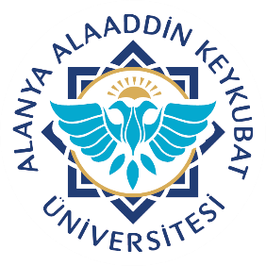 |  | T.C. ALANYA ALAADDİN KEYKUBAT ÜNİVERSİTESİ SÜREKLİ EĞİTİM UYGULAMA VE ARAŞTIRMA MERKEZİ (ALKÜSEM) DERS YOKLAMA LİSTESİ |  |  |  |  |  |  |  |  |  | Doküman No: |  | FR.341
 |  |  |  |  |  |  |  |  |  |  |  | Yatın Tarihi: |  | 2022-07-20
 |  |  |  |  |  |  |  |  |  |  |  | Revizyon Tarihi: |  | -
 |  |  |  |  |  |  |  |  |  |  |  | Revizyon No: |  | 0
 |  |  |  |  |  |  |  |  |  |  |  | Sayfa: |  | 1/1

Kursun Adı: |  |  |  |  | Eğitmen: |  |  |  |  |  | Derslik:
 |  |  |  |  |  |  |  |  |  |  | Eğitim tarihleri:
Sıra | Kursiyer Ad-Soyadı |  | Tarih | Tarih | Tarih | Tarih | Tarih | Tarih | Tarih | Tarih | Tarih | Tarih | Devam Durumu (K/G) | Sınava Girebilir
1
2
3
4
5
6
7
8
9
10
11
12
13
14
15
16
17
18
19
20
*Kursiyerin sertifika programlarından sınava girebilmeniz için derslerimize en az %70 oranında katılım sağlamanız gerekmektedir.
Devam Durumu (K: Kaldı; G: geçti)
Hazırlayan |  |  |  | Sistem Onayı |  |  |  |  |  | Yürürlük Onayı
Bölüm Kalite Sorumlusu |  |  |  | Kalite Koordinatörü |  |  |  |  |  | Üst Yönetici

